效果说明
效果名 | 类型值 | 参数1 | 参数2 | 参数3 | 参数4 | 参数5 | 参数6（字符串型参数） | 音效 | 备注 | 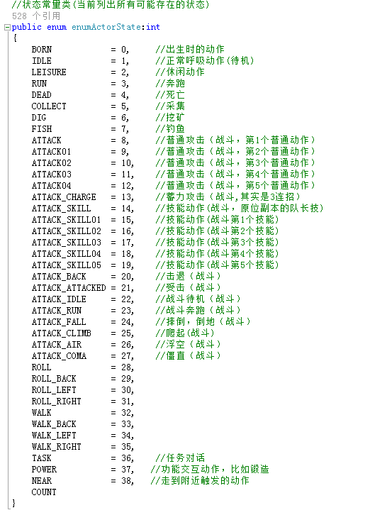 角色、怪物、NPC动作列表：
触发NPC动作 | 100 | NPC动作类型值 | NPC的id，若为0，则默认当前交互NPC |  |  |  |  |  | NPC动作类型值见右边的动作列表，从中找出所需要的动作的值
触发怪物动作 | 101 | 怪物动作类型值 | 怪物的id
触发自身动作 | 102 | 角色动作类型值
触发NPC冒泡 | 103 | NPC的id，若为0，则默认当前交互NPC | 冒泡对白id
触发怪物冒泡 | 104 | 怪物id | 冒泡对白id
触发自身冒泡 | 105 |  | 冒泡对白id
触发NPC面板对话 | 106 | NPC的id，若为0，则默认当前交互NPC | 对话内容id
触发怪物跟随玩家 | 107 | 怪物id
触发动画（弃用） 动画直接走动画表触发 | 108 | 动画id
触发采集物特效（弃用） | 109 | 特效文件名 |  |  |  |  |  |  | 用该NPC模型的怪物代替NPC，在这个怪物上添加跟随的ai
隐藏UI（弃用） 不走触发器 | 110
触发NPC显隐（弃用） 走NPC规则 | 111 | NPCid | 0，隐形；1，显形
触发NPC清除（弃用） | 112 | 怪物id（注意不能与野外怪物同id！！！）
触发怪物面板对话 | 113 | 怪物的id，不能为0 | 对话内容id
单人采集物（弃用） 任务前端控制 | 114 | 采集物id | 刷新区域id，默认为0即是玩家周围可站立位置 | 采集物数量
触发黑屏（弃用） 用动画做 | 115
场景引导箭头 | 116 | 起点区域id（触发区域） | 终点区域id | 箭头距离间隔
触发旁白 | 117 | chatID，可在参数填多个 | chatID | chatID | chatID | chatID
触发音效 | 118 |  |  |  |  |  |  | audioID
触发区域传送 | 119 | 区域ID

触发刷新怪物（弃用) 触发刷新怪物走plane表 | 500 | 怪物id | 刷新区域id，默认为0即是玩家周围可站立位置 | 怪物数量 | 动态等级类型 | 是否专属怪物 |  |  | 动态等级类型：0，非动态怪物；1，跟随玩家等级；2，跟随地图最高等级；3，跟随队伍平均等级 是否专属怪物：0，不是；1，是个人专属
触发使用技能 | 501 | 技能id | 技能等级，默认为1 |  |  |  |  |  | 主动技能的作用目标一定是该技能释放者释放该技能的距离范围内，如果目标超出距离，则技能判定释放失败，无任何效果表现
触发改变怪物ai | 502 | 怪物id | 怪物ai的id
触发采集物 | 503 | 采集物id | 刷新区域id，默认为0即是玩家周围可站立位置 | 采集物数量 | 0 | 是否专属采集物
触发任务章节 | 506 | 任务章节id
触发答题 | 507 | 答题id
触发位面（弃用，走位面表） | 508 | NPC的id | NPC的id | NPC的id | NPC的id | NPC的id
触发区域传送（废弃，走前端） | 509 | 区域ID

